Sheet2
南京市青年大学生创业（SYB）培训班分班情况
序号 | 班级编号 | 姓名 | QQ群
南中医1班（教室B5-501）
1 | 1 | 刘春华 | 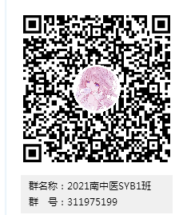 南中医1班：加QQ群：311975199
2 | 1 | 赵恒苇
3 | 1 | 张萌萌
4 | 1 | 缪乐妍
5 | 1 | 蒋宜妍
6 | 1 | 曾付强
7 | 1 | 张旭
8 | 1 | 黄坚
9 | 1 | 姚雨君
10 | 1 | 周心悦
11 | 1 | 高洁
12 | 1 | 王旭升
13 | 1 | 陈飞
14 | 1 | 汪霞
15 | 1 | 徐晓姁
16 | 1 | 周佳晨
17 | 1 | 帕太姆·图尔迪麦麦提
18 | 1 | 然孜艳木·肉素里
19 | 1 | 李倩
20 | 1 | 罗光燕
21 | 1 | 凯迪日耶.阿布力克木
22 | 1 | 张亚玲
23 | 1 | 黄心悦
24 | 1 | 谭郁欣
25 | 1 | 宋昊佳
26 | 1 | 王旭升
27 | 1 | 陈飞
28 | 1 | 闵健
29 | 1 | 薛凯
30 | 1 | 朱晗
南中医2班（教室B5-502）
1 | 2 | 严佩瑶 | 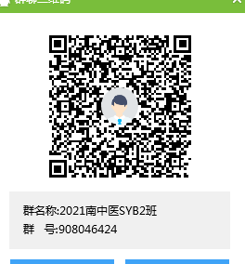 南中医2班：加QQ群：908046424
2 | 2 | 唐煜昕
3 | 2 | 智溢澄
4 | 2 | 严悦
5 | 2 | 顾佳杰
6 | 2 | 刘欣雅
7 | 2 | 康慧杰
8 | 2 | 赵红妃
9 | 2 | 张小青
10 | 2 | 李芳
11 | 2 | 莫雪燕
12 | 2 | 任晓红
13 | 2 | 高亚琦
14 | 2 | 陆有珊
15 | 2 | 贺雨菲
16 | 2 | 王棋纬
17 | 2 | 杨悦
18 | 2 | 朱姞羽
19 | 2 | 周小宣
20 | 2 | 浦雯怡
21 | 2 | 祖白代·艾尔肯
22 | 2 | 余雅馨
23 | 2 | 马颖岑
24 | 2 | 刘心语
25 | 2 | 杨漪凡
26 | 2 | 孙倩文
27 | 2 | 陈芯
28 | 2 | 冀朝悦
29 | 2 | 刘林涵
30 | 2 | 杨舒涵
南中医3班（教室B5-504）
1 | 3 | 颜洁 | 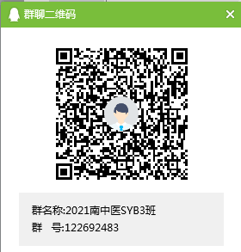 南中医3班：加QQ群：122692483
2 | 3 | 李凤喜
3 | 3 | 徐思冯
4 | 3 | 于灏镭
5 | 3 | 钱奕辰
6 | 3 | 陈宇
7 | 3 | 石峰
8 | 3 | 毛添钰
9 | 3 | 张倩雯
10 | 3 | 陈春
11 | 3 | 孙文文
12 | 3 | 王泽凡
13 | 3 | 陈絮遥
14 | 3 | 张周雯
15 | 3 | 王翔
16 | 3 | 孙晓鸣
17 | 3 | 顾俣昊
18 | 3 | 王星宇
19 | 3 | 姜学庆
20 | 3 | 涂喻屏
21 | 3 | 张雅筑
22 | 3 | 韩芙荣
23 | 3 | 黄双怡
24 | 3 | 惠佳宁
25 | 3 | 张晨
26 | 3 | 努热依扎·买买提衣明
27 | 3 | 张虎
28 | 3 | 朱甜甜
29 | 3 | 焦欣雨
30 | 3 | 柳袁明月
南中医4班（教室B5-505）
1 | 4 | 徐露 | 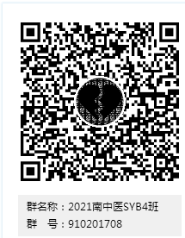 南中医4班：加QQ群：910201708
2 | 4 | 黄译萱
3 | 4 | 鲍丽君
4 | 4 | 张力
5 | 4 | 顾苏玲
6 | 4 | 孙欢欢
7 | 4 | 王静
8 | 4 | 翟明玉
9 | 4 | 邓瀚雨
10 | 4 | 张朝洋
11 | 4 | 贾乐涵
12 | 4 | 段思宇
13 | 4 | 古艳花
14 | 4 | 黄菲菲
15 | 4 | 高梦瑶
16 | 4 | 李怡雯
17 | 4 | 张令令
18 | 4 | 王可欣
19 | 4 | 皮怡洁
20 | 4 | 陈靓
21 | 4 | 张双玉
22 | 4 | 翁柔
23 | 4 | 白雨鹭
24 | 4 | 刘子嘉
25 | 4 | 高天翊
26 | 4 | 季鑫
27 | 4 | 鞠君杰
28 | 4 | 耿子聪
29 | 4 | 倪莹
30 | 4 | 唐国源
南中医SYB培训班总群
请所有学员加入总群，并按照格式“培训班级+年级专业+姓名”备注昵称。如：“1班 17中医1 张三” |  |  | 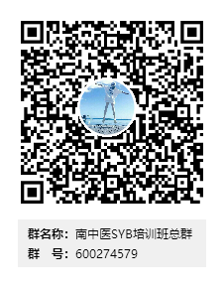 南中医SYB培训班总群：加QQ群：600274579

